課題プロフィール
名前 | 生年月日 | 生まれ月 | 年齢 | 血液型
中澤 | 1973-06-19 |  |  | O | 血液型がB型で最年長
石黒 | 1978-05-12 |  |  | A | 名前
飯田 | 1981-08-08 |  |  | A | 年齢
安倍 | 1981-08-10 |  |  | A
福田 | 1984-12-17 |  |  | B
保田 | 1980-12-06 |  |  | A | 20代で血液型がA型
矢口 | 1983-01-20 |  |  | A | 人数
市井 | 1983-12-31 |  |  | A | 平均年齢
後藤 | 1985-06-19 |  |  | O | 一番年長の年齢
石川 | 1985-01-19 |  |  | A | 一番年少の年齢
吉澤 | 1985-04-12 |  |  | O
辻 | 1987-06-17 |  |  | O
今日現在の年齢と年代が表示されるように上表を完成せよ。
その表を元に、右の表の集計を行え
加護 | 1988-02-07 |  |  | AB | 1980年代の生まれで血液型がO型
高橋 | 1986-09-14 |  |  | A | 人数
紺野 | 1987-05-07 |  |  | B | 平均年齢
小川 | 1987-10-29 |  |  | O | 一番年長の年齢
新垣 | 1988-10-20 |  |  | B | 一番年少の年齢
藤本 | 1985-02-26 |  |  | A
亀井 | 1988-12-23 |  |  | AB
道重 | 1989-07-13 |  |  | A | 12月生まれ
田中 | 1989-11-11 |  |  | O | 人数
久住 | 1992-07-15 |  |  | A | 平均年齢
光井 | 1993-01-12 |  |  | O | 一番年長の年齢
李 | 1988-02-11 |  |  | O | 一番年少の年齢
銭 | 1991-03-11 |  |  | B
譜久村 | 1996-10-30 |  |  | O
生田 | 1997-07-07 |  |  | A
鞘師 | 1998-05-28 |  |  | AB
鈴木 | 1998-08-05 |  |  | B

課題給与計算
日付 | 曜日 | 出社時刻 | 退社時刻 | 勤務時間 | 正規時間 | 残業時間 | 支払額 | 就業開始 | 9:00:00
2015-04-01 |  | 8:55:00 | 17:25:00 |  |  |  |  | 就業終了 | 17:45:00
2015-04-02 |  | 9:01:00 | 18:20:00 |  |  |  |  | 休憩時間（分) | 45
2015-04-03 |  | 8:55:00 | 15:36:00 |  |  |  |  | 正規時給 | ¥2,200
2015-04-04 |  |  |  |  |  |  |  | 残業時給 | ¥2,970
2015-04-05
2015-04-06 |  | 9:04:00 | 17:56:00
2015-04-07 |  | 8:42:00 | 23:53:00
2015-04-08 |  | 8:56:00 | 20:17:00
以下の条件にしたがって、表を完成させ、給与支払額を計算せよ。
条件
・「就業開始」時刻から「退社時刻」までの時間をから昼食休憩時間を除いた時間を「勤務時間」とする。
・就業開始時刻以前に出社しても「勤務時間」には含まれない。
・終業時刻以降の勤務は「残業時間」とする。
・「正規時間」とは「勤務時間」と「残業時間」の差である。
・出社していない日の勤務時間欄などは空白にする。
・土曜日、日曜日の支払額は平日の5割増し
2015-04-09 |  | 9:05:00 | 16:18:00
2015-04-10 |  | 8:32:00 | 18:05:00
2015-04-11
2015-04-12 |  | 8:54:00 | 19:48:00
2015-04-13 |  | 8:57:00 | 17:36:00
2015-04-14
2015-04-15 |  | 9:02:00 | 18:26:00
2015-04-16 |  | 9:01:00 | 18:45:00
2015-04-17 |  | 8:56:00 | 20:33:00
2015-04-18
2015-04-19
2015-04-20 |  | 8:50:00 | 19:32:00
2015-04-21 |  | 9:06:00 | 21:57:00
2015-04-22 |  | 9:11:00 | 15:45:00
2015-04-23 |  | 8:36:00 | 17:56:00
2015-04-24 |  | 9:35:00 | 13:30:00
2015-04-25 |  | 8:24:00 | 18:36:00
2015-04-26
2015-04-27 |  | 8:55:00 | 22:16:00
2015-04-28 |  | 8:45:00 | 21:36:00
2015-04-29 |  | 9:05:00 | 19:20:00
2015-04-30 |  | 9:01:00 | 19:01:00
 |  | 合計

課題万年カレンダー
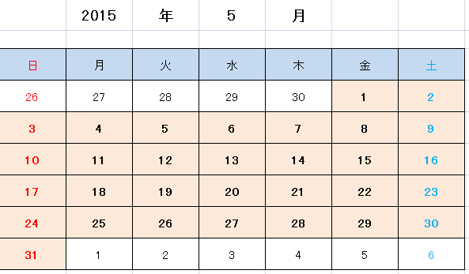
以降のセルは一つ前のセルに数字を足していくだけ
最初のセル
[表示年月の初日のシリアル値]
－
[表の開始日から表示年月の初日までの日数]
表示年月内の日は
[背景薄いピンク・太字]
に書式設定
 | 2015 | 年 | 5 | 月

日 | 月 | 火 | 水 | 木 | 金 | 土

月

